상품제안서
리유저블 에스텐 카페컵 I | 상품코드: S28003

 |  |  |  |  |  |  | 02-713-8555 | www.synergygift.co.kr
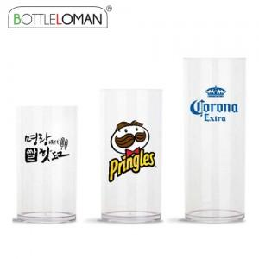

【상세/제작정보】 | - 풀컬러 별도문의

【인쇄/포장옵션】 | 실크, 풀칼라 / 포장지포장

【공급단가】 | 수량 | 100~ | 200~ | 1,000~ | 3,000~ | 5,000~
*VAT별도 | 355ml | 2,990원 | 2,920원 | 2,820원 | 2,690원 | 2,640원
 | 473ml | 3,250원 | 3,170원 | 3,070원 | 2,920원 | 2,870원
 | 591ml | 3,510원 | 3,420원 | 3,320원 | 3,150원 | 3,100원

【상품 URL】 | https://www.synergygift.co.kr:443/src/goods_detail.php?gdno=28003

